Sheet1
2020/8/25プログラム作成部分作業まとめ
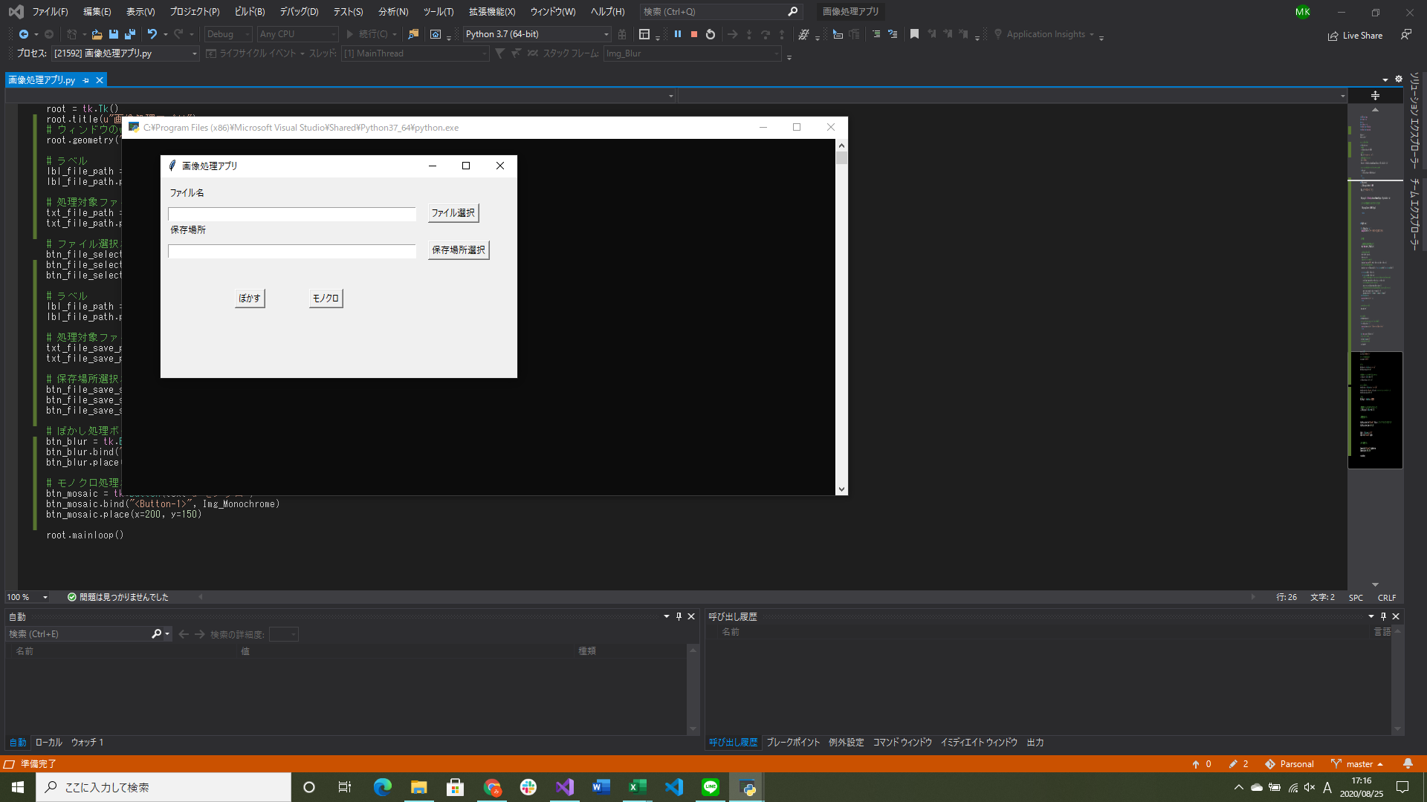
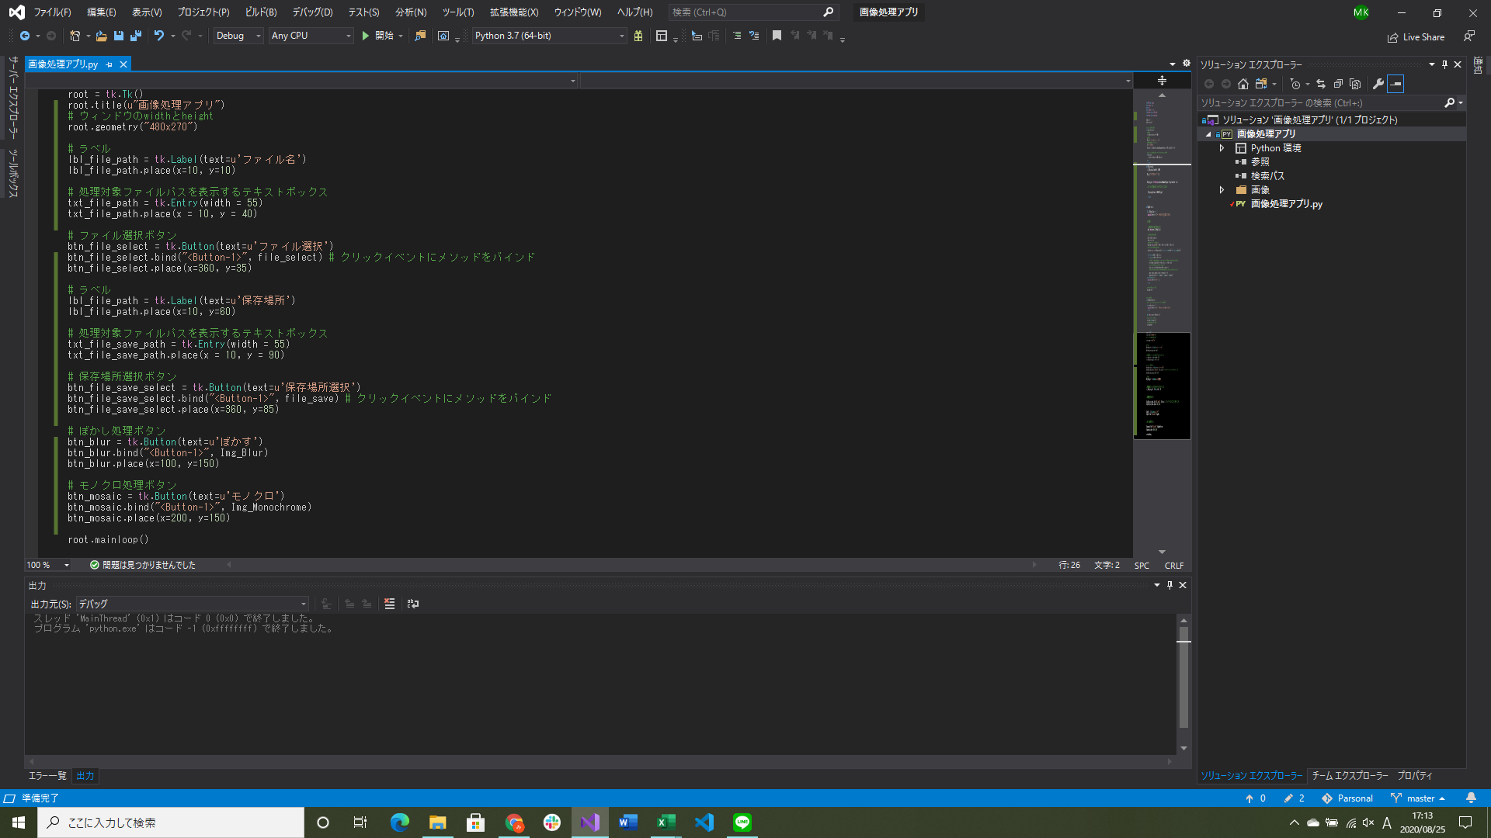

コントロールのレイアウト追加・調整(実行するまでレイアウトがわからないので時間がかかった、もう少し調整する予定)
→ぼかし、モノクロ以外にも他に処理を追加する

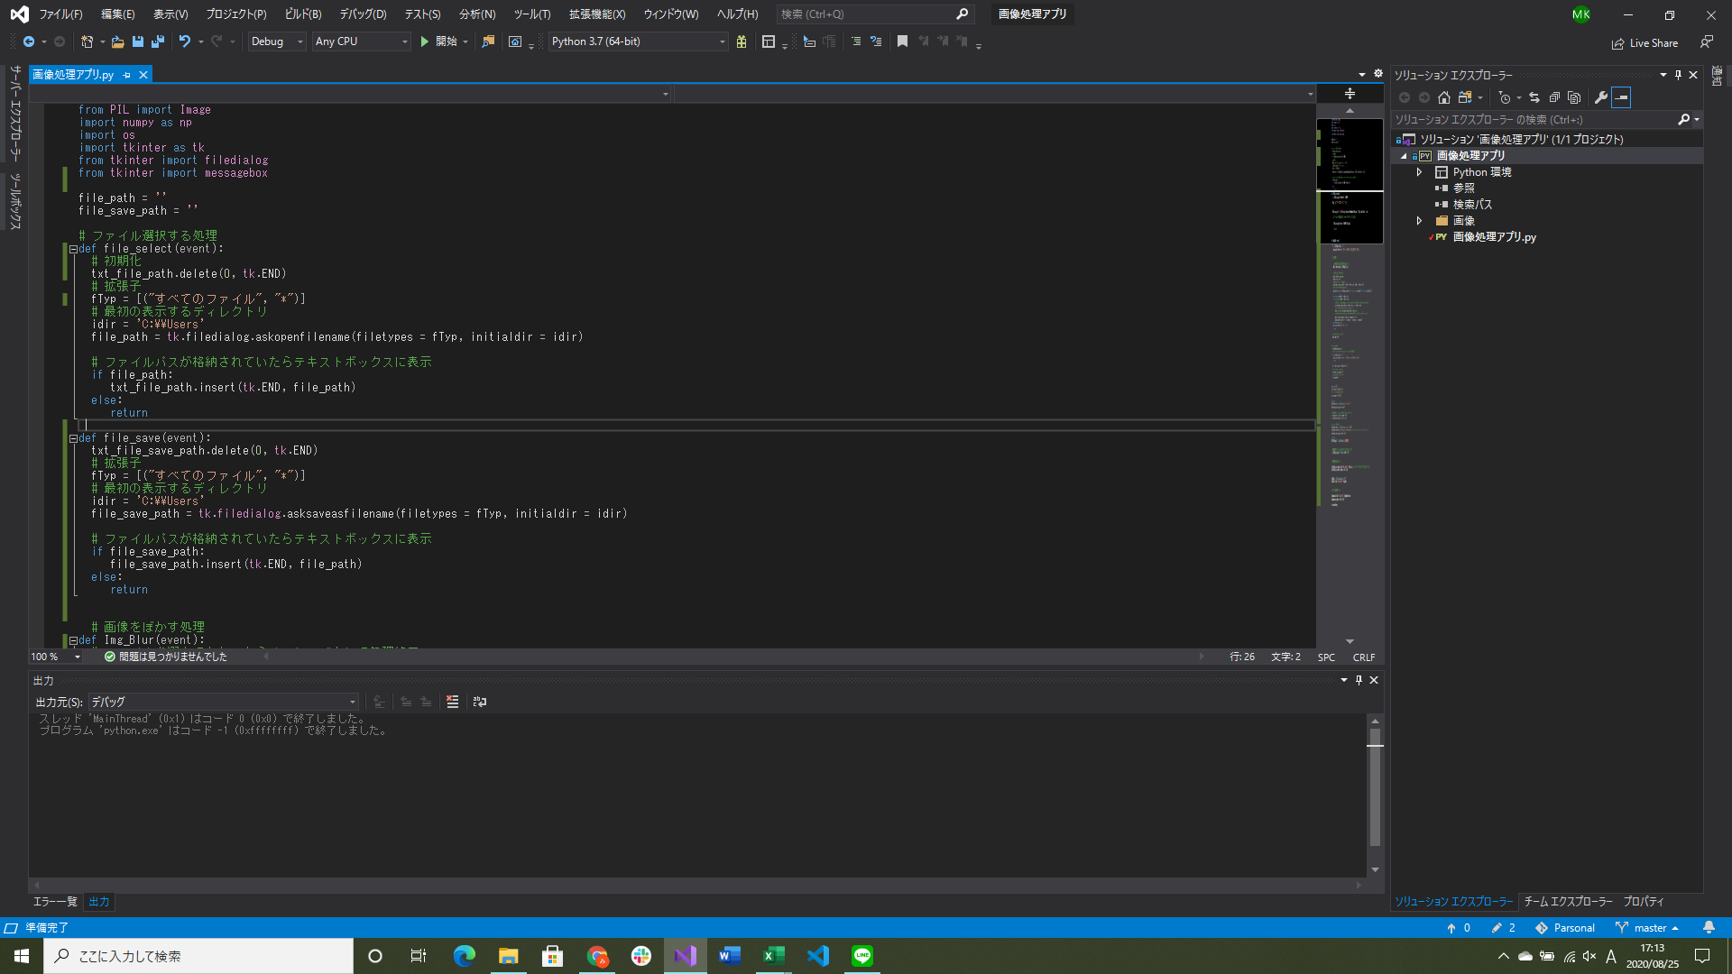
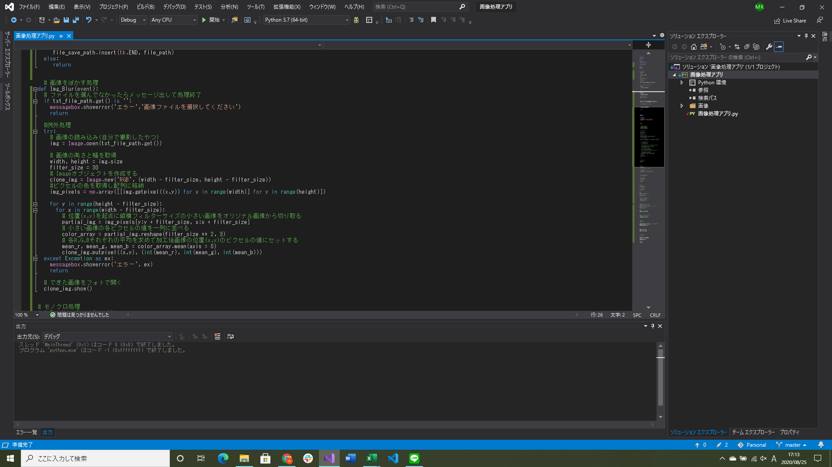

エラー処理用のメッセージボックス出力処理追加
例外処理(try-except)追加(エラーの種類を表記する部分がわからなかったのでとりあえず例外はすべて出すようになっている)
→画像の保存処理を考える、例外処理についてもう少しいい感じに書けないか試す、エラーメッセージ処理をもう一つ追加する

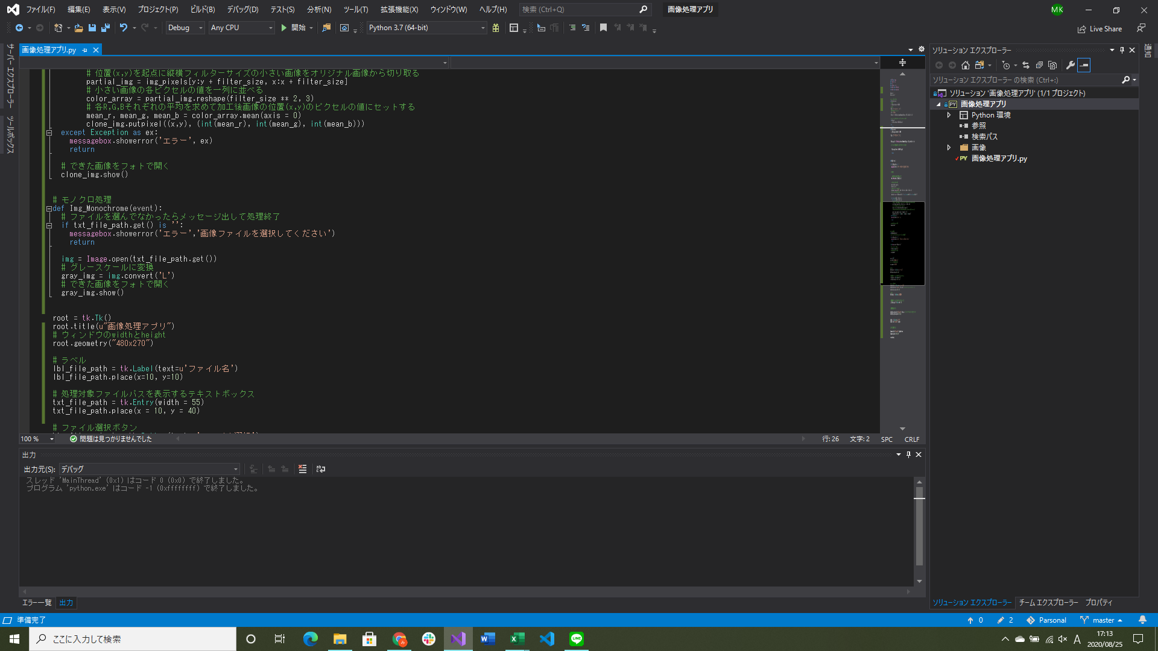

画像をモノクロにする処理実装(まだ途中)
→エラーメッセージ処理をもう一つ追加する

